Unipak
AS HALS TRADING |  |  |  |  | AS HALS TRADING - T |  | PÕHIHINNAD
Kivikülvi 8 / Tuuliku tee 7 |  |  |  |  | Sepa 19 |  | 2026
12915 Tallinn |  |  |  |  | 50113 Tartu |  | ilma käibemaksuta
Tel. 71 51 400 |  |  |  |  | Tel. 301 630
e-mail: hals@hals.ee |  |  |  |  | halstartu@hals.ee |  |  | Allahindlus:
www.hals.ee |  |  |  |  |  |  |  | 0%

 |  | UNIPAK tooted

Unipak® Glidex Blue Gel
 |  |  | Kood | Toode |  | Pakend | Põhihind | Netohind

 |  |  | U7006011 | 250 g tuub |  | 12 | 9.62 | 9.62

- | Liugaine torude, muhvide ja tihendite ühendamiseks muhvtorusüsteemides
- | Lihtne kasutada ka märgadel pindadel. Sobib PVC, PVC-O, PE, PP, GRP, betooni ja kattekihiga PP, GRP, betooni ja kattekihiga valumalmi jaoks. Ei sobi ABS-i jaoks.
 | valumalmi jaoks
- | Ei sobi ABS-I jaoks
- | WRAS: Heaks kiidetud joogiveeks. WRAS sertifikaat BS 6920
- | Tiksotroopne
- | Lahustub vees

Unipak® Kolmat Fibre Seal kiudteip
 |  |  | Kood | Toode |  | Pakend | Põhihind | Netohind

 |  |  | U7005746 | 12 mm x 15 m |  | 12 | 8.61 | 8.61

- | Sobib kasutamiseks tarbevee, gaasi, vedelgaasi (LPG) ja (suru)õhu jaoks ning lahjendatud hapete
 | ja leeliste puhul. Sobib näiteks vasele, messingile, (tsingitud) terasele, roostevabale terasele,
 | kroomile, tsingile, PVC-le, CPVC-le ja ABS-ile.
- | Gaas: kuni 5 baari rõhk temperatuuril -20 °C kuni +70 °C
- | Vesi kuni 16 baari rõhk temperatuuril +95 °C, kuni 7 baari rõhk temperatuuril +130 °C
- | Piiratud vastupidavus kemikaalidele. Ei sobi hapnikule ning glükoolile

Unipak® POLY MAX® Kõrge kleepuvusega ekspressliim
 |  |  | Kood | Toode |  | Pakend | Põhihind | Netohind

 |  |  | U7006956 | tuub 435 g |  | 12 | 15.25 | 15.25

- | Lahustivaba monteerimisliim, mis põhineb SMP-polümeeril, millel on väga kõrge esialgne
 | kleepuvus ja väga kiire tugevuse saavutamine. Sobib suurepäraselt rasketele materjalidele ning
 | paljude ehitusmaterjalide liimimiseks ja kinnitamiseks praktiliselt kõikidel pindadel, nagu puit,
 | krohv, (looduslik) kivi, (poorsed) betoon, metall, kõva vaht ja erinevad plastid.
- | Ei sobi PE, PP, PTFE, kipsile ja bituumenile. Plastide liimimisel tuleb alati esmalt teha kleepuvuse
 | test. Kleepuvus plastidele võib varieeruda sõltuvalt sünteetilise materjali tüübist ja plastiku
 | kvaliteedist.

Unipak® Hydra must tulekindel hermeetik - kuni 1250 °C
 |  |  | Kood | Toode |  | Pakend | Põhihind | Netohind

 |  |  | U7005749 | tuub 530 g |  | 12 | 17.27 | 17.27

- | Sobib eriti hästi kasutamiseks kaminate, kiviahjude, grillide ja keraamiliste grillide põlemis-
 | kambrite ümbruses. Sobib ka tulekindlate telliste liimimiseks. Sobib kaminate, mitme põletiga
 | ahjude, pliitide, korstnate pragude, õmbluste ja liitekohtade parandamiseks ja tihendamiseks
 | ning betoonkaminate ja grillide kokkupanekuks ja tihendamiseks.
- | Kleepub metallile, kivile ja betoonile.
- | Ei sobi keskküttesüsteemide ja gaasitorude jaoks.

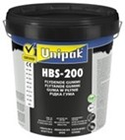
Unipak® HBS-200® universaalne vedel kumm
 |  |  | Kood | Toode |  | Pakend | Põhihind | Netohind

 |  |  | U7006960 | ämber 1 liitrit |  | 5 | 40.17 | 40.17

 |  |  | U7006958 | Unipak® geotekstiil 15 cm x 20 m |  | 3 | 23.37 | 23.37
 |  |  |  | kasutamiseks koos HBS-200®-ga

- | Unipak® HBS-200® vedel kumm on vee- ja õhukindel kaitsev kate
- | Sobib mitmesuguste materjalide - betoon, metall, kivi, puit, bituumen, tsink, PVC, tihendamiseks ja kaitsmiseks
 | EPDM (katsetage esmalt) jne, tihendamiseks ja kaitsmiseks

Unipak® PVC-geel liim
 |  |  | Kood | Toode |  | Pakend | Põhihind | Netohind

 |  |  | U7005743 | 250 ml |  | 12 | 14.59 | 14.59

- | Unipak PVC-Gel sobib PVC torude, muhvide ja liitmike ühendamiseks surve- ja isevoolsetes süsteemides
- | Sobib näiteks torusüsteemidele, mis vastavad standarditele EN1329, 1452, 1453 ja 1455
- | THF-vaba

Unipak® puhastusaine PVC, PVC-C ja ABS-ile
 |  |  | Kood | Toode |  | Pakend | Põhihind | Netohind

 |  |  | U7005744 | 250 ml |  | 6 | 11.69 | 11.69

- | PVC, PVC-C ja ABS-plastist valmistatud torude, muhvide ja tihendite puhastamiseks
- | Sobib ka kõvenemata liimijääkide eemaldamiseks ning pintslite ja tööriistade puhastamiseks
- | Ei sobi PVC, PVC-C ja ABS liimide vedeldamiseks

Unipak® puhastuslapid PE-, PP-, PVDF- ja PB-torude puhastamiseks
 |  |  | Kood | Toode |  | Pakend | Põhihind | Netohind

 |  |  | U7005745 | purk 100 tk |  | 6 | 33.29 | 33.29

- | PE, PP, PVDF ja PB torude, muhvide ja liitmike puhastamiseks ja rasvatustamiseks

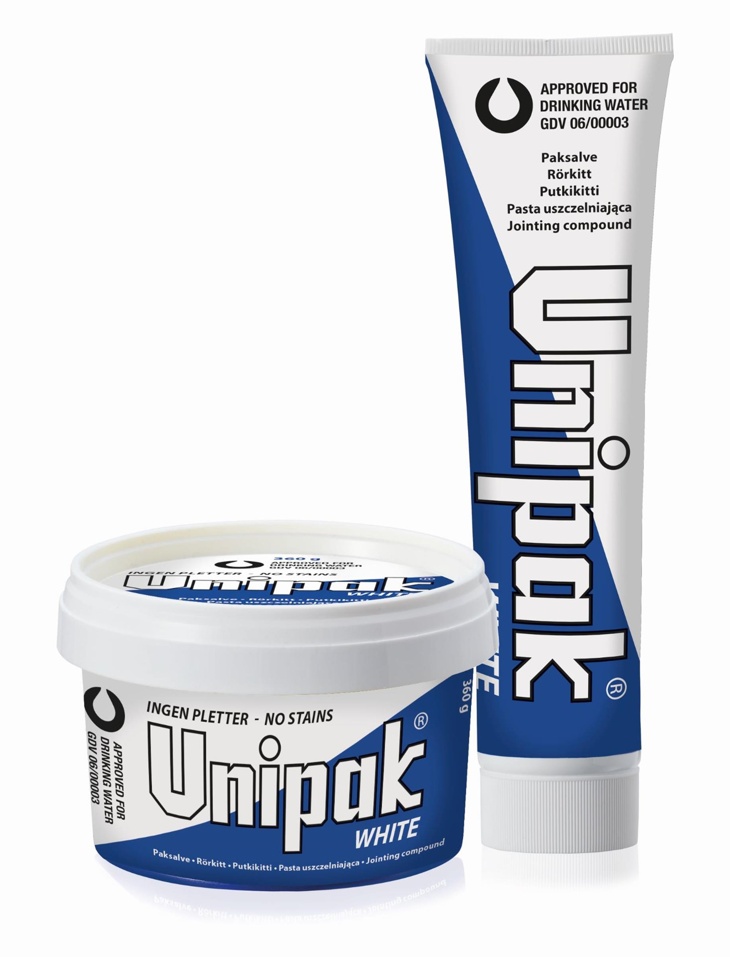
Unipak WHITE torukitt
 |  |  | Kood | Toode |  | Pakend | Põhihind | Netohind

 |  |  | U5100025 | 250 g tuub |  | 24 | 6.35 | 6.35
 |  |  | U5100036 | 360 g purk |  | 12 | 7.19 | 7.19

- | Valge kitt, kasutatakse koos linaga tarbe- ja kütteveeliinides toruühenduste
 | tihendamiseks
- | Sertifitseeritud joogiveele
- | Ei sisalda grafiiti - ei määri
- | Max +140°C / 8 bar
- | Ühendust on hiljem võimalik lahti teha ning uuesti kinni keerata

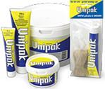
UNIPAK torukitt
 |  |  | Kood | Toode |  | Pakend | Põhihind | Netohind
 |  |  | U0165 | 65 g tuub |  | 24 | 3.10 | 3.10
 |  |  | U01250 | 250 g tuub |  | 24 | 5.69 | 5.69
 |  |  | U01360 | 360 g purk |  | 12 | 6.50 | 6.50
 |  |  | U01T | TSI 65g pasta + 13 g lina |  | 48 | 5.57 | 5.57

- | Hall kitt, kasutatakse koos linaga tarbe- ja kütteveeliinides toruühenduste
 | tihendamiseks
- | Sobib ka jahutussüsteemidele ( glükool / vesi )
- | Max +140°C / 8 bar
- | Ühendust on hiljem võimalik lahti teha ning uuesti kinni keerata

MULTIPAK torukitt
 |  |  | Kood | Toode |  | Pakend | Põhihind | Netohind
 |  |  | U0250 | 50 g tuub |  | 24 | 3.48 | 3.48
 |  |  | U02200 | 200 g tuub |  | 24 | 6.96 | 6.96
 |  |  | U02300 | 300 g purk |  | 12 | 7.99 | 7.99
 |  |  | U02T | TSI 50g pasta + 13 g lina |  | 48 | 6.61 | 6.61
- | Rasvane, veeta kitt, kautatakse maagaasi-, vedelgaasi- joogivee-, küttevee- ning
 | suruõhu ( 15 bar ) torustike ühenduste tihendamiseks koos linaga
- | Max +140°C / 8 bar, gaasile max +80°C / 4 bar
- | Ühendust on hiljem võimalik lahti teha ning uuesti kinni keerata

PAKOL torukitt
 |  |  | Kood | Toode |  | Pakend | Põhihind | Netohind
 |  |  | U03250 | 250 ml purk |  | 12 | 13.99 | 13.99
 |  |  | U031 | 1 l purk |  | 6 | 49.08 | 49.08

- | Vedel, kummilakil põhinev kitt, kasutatakse koos linaga õli-, bensiini-, gaasitorude
 | ( gaasile ei ole sertifikaati ) ühenduste tihendamiseks
- | Max +80°C / 30 bar

UNIGUM saniteetkitt
 |  |  | Kood | Toode |  | Pakend | Põhihind | Netohind
 |  |  | U05T | 125 g TSI |  | 1 | 4.19 | 4.19
 |  |  | U05250 | 250 g purk |  | 48 | 3.70 | 3.70
 |  |  | U05500 | 500 g purk |  | 24 | 5.62 | 5.62
 |  |  | U0515 | 1,5 kg purk |  | 6 | 13.12 | 13.12
 |  |  | U0545 | 4,5 kg ämber |  | 1 | 38.98 | 38.98
 |  |  | U0506 | 12 mm x 18 m 4 kg ämber |  | 48 | 98.66 | 98.66
- | Sünteetiline, hästi vormitav kummikitt
- | Kasutatakse WC-pottide, trappide, valamute paigaldamisel

GLIDEX liugaine
 |  |  | Kood | Toode |  | Pakend | Põhihind | Netohind
 |  |  | U0650 | 50 g tuub svammotsaga |  | 24 | 5.77 | 5.77
 |  |  | U06175 | 175 g tuub svammotsaga |  | 12 | 5.95 | 5.95

 |  |  | U0650A | 50 g tuub |  | 24 | 3.00 | 3.00
 |  |  | U0650T | TSI 50 g tuub |  | 24 | 3.30 | 3.30

 |  |  | U06200 | 200 g tuub |  | 12 | 30.63 | 30.63

 |  |  | U06250 | 250 g pudel |  | 12 | 5.76 | 5.76
 |  |  | U06400 | 400 g pudel ( -30°C ) |  | 12 | 7.34 | 7.34
 |  |  | U06750 | 750 g pudel ( -30°C ) |  | 12 | 10.49 | 10.49

 |  |  | U061 | 1 kg purk |  | 6 | 11.13 | 11.13
 |  |  | U0625 | 2,5 kg purk |  | 1 | 30.23 | 30.23

 |  |  | U06905 | vedel Glidex |  | 1 | 29.93 | 29.93
 |  |  |  | 5 l kanister

 |  |  | U0640S | 400 ml spray |  | 12 | 7.77 | 7.77

- | Sobib liugaineks paigaldades plasttorusid, kummiliistusid, tihendeid ning elektri-
 | kaableid torusse.
- | Eristab niiskust ning kaitseb kummitooteid vananemise eest.

S.A.N.® silikoonliugaine
 |  |  | Kood | Toode |  | Pakend | Põhihind | Netohind
 |  |  | U2000003 | 500 ml spray |  | 12 | 9.17 | 9.17
 |  |  |  | 30 % silikoonliugaine

- | 30% kõrgkvaliteetne puhas silikoonõli
- | Aerosoolpudel on varustatud erilise ventiiliga, mis võimaldab teda kasutada igas asendis
- | NSF-i poolt antud heakskiit kasutamiseks toiduainetetööstuses

Unipak kaablimääre
 |  |  | Kood | Toode |  | Pakend | Põhihind | Netohind
 |  |  | U1900040 | 400 ml spray |  | 1 | 8.43 | 8.43
 |  |  |  | 30 % silikoonliugaine

- | Sobib liugaineks kaablite vedamisel hülssidesse ning elektripaigaldiste niiskustõkkeks
- | Unikaalne silikoonõlide kombinatsioon säilitab määrdeomadused pikema aja jooksul

GLIDEX määre
 |  |  | Kood | Toode |  | Pakend | Põhihind | Netohind
 |  |  | U0630 | 30 g tuub |  | 24 | 4.87 | 4.87
 |  |  | U06900 | 900 g tuub |  | 6 | 122.08 | 122.08

 |  |  | U063T | TSI 30 g pakend |  | 1 | 5.08 | 5.08
- | "Hanarasva" e. määre erinevate seadmete hooldamiseks, tihendite määrimiseks

Spetsiaal liugained
 |  |  | Kood | Toode |  | Pakend | Põhihind | Netohind

 |  |  | U2270100 | Sprinkler Glidex 1 kg |  | 6 | 96.64 | 96.64

Liugaine plastik ja metall torudele
 |  |  | Kood | Toode
 |  |  | U2220100 | 1 kg
 |  |  |  | seebipõhine liugaine

- | Käte puhastamiseks õlis, rasvast, värvidest jne.
- | Kasutatakse kuivalt. Värska sidruni lõhn.

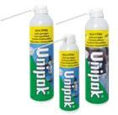
MULTITEC lekkeavastaja
 |  |  | Kood | Toode
 |  |  | U2700040 | 400 ml spray

 |  |  | U2700041 | 400 ml spray -30°C

- | Kasutatakse lekkekohtade otsimiseks suruõhu ja gaasitorustikes. Multitec vedelikku
 | pihustatakse kontrollitavale liitekohale. Lekke korral moodustuvad defektsele
 | kohale mullid. DIN 30657

GALVEX korrosioonivärv
 |  |  | Kood | Toode

 |  |  | U2500000 | 500 ml spray
...
UNIFLON keermenöör
 |  |  | U107 | Teflon nöör 175 m

- | Teflonnöör. Tihedusega 1,3 g/cm3
- | Töötemperatuur -200°C...+240°C
- | DIN-DVGW heakskiit gaasi ja vee süsteemidele EN751-3 FRp
- | DVGW heakskiit survetaluvusele 100 bar ( 23°C ) EN751-3
- | BAM heakskiit gaasilisele ja vedelale hapnikule 30 bar / 100°C

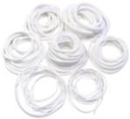
UNICORD P.T.F.E. nöör
 |  |  | Kood | Toode
 |  |  | U122 | 2 mm
 |  |  | U123 | 3 mm
 |  |  | U125 | 5 mm
 |  |  | U126 | 6 mm
 |  |  | U127 | 7 mm
 |  |  | U128 | 8 mm
- | Teflonnöör. Tihedusega 1,5 g/cm3
- | Sobib luukide, äärikute ja suurte keermete tihendamiseks
- | Töötemperatuur -200°C...+260°C
- | Max töösurve 60 bar

UNIPAK sanitaarsilikoon
 |  |  | Kood | Toode
 |  |  | U110 | 300 ml värvitu
 |  |  | U111 | 300 ml valge
...

Sheet1
